河北金属件目标价格-基础数据
 |  | 长 | 宽 | 厚 | 冲压力测算
 |  | 283.0 | 83.0 | 2.5 | 82
 |  | 295 | 145 | 2 | 79
序号 | 核价日期 | 物料代码 | 零件号 | 名称 | 图片 | 单件图号 | 零件名称 | 耗用量 | 材质 | 下料尺寸 |  |  | 未税单价 |  | 重量kg |  |  | 材料费 | 加工成本 |  |  |  |  |  | 系数 | 未税目标价 | 供应商 | 未税采购单价 | 是否完成模摊 | 对称件
 |  |  |  |  |  |  |  |  |  | 长mm | 宽mm | 厚mm | 材料 | 废铁 | 毛重 | 净重 | 废铁 |  | 工序 | 模具数量 | 吨位 | 工序费 | 出件数 | 合计 |  |  |  |  |  | 物料代码 | 名称
66 | 2025-03-14 | SLT0002811 |  | K1左下板 |  | SLT0002811 | K1左下板 | 1 | 2.5/SAPH440 | 138.9 | 487.0 | 2.5 | 4.50 | 2.35 | 1.327 | 0.702 | 0.625 | 4.50 | 落料 | 1共用 | 250T | 0.18 | 1.0 | 0.18 | 112% | 5.8505 | 沧州啸宇
 |  |  |  |  |  |  |  |  |  |  |  |  |  |  |  |  |  |  | 成型 | 1.00 | 250T | 0.18 | 1.0 | 0.18
 |  |  |  |  |  |  |  |  |  |  |  |  |  |  |  |  |  |  | 冲孔 | 1共用 | 250T | 0.18 | 2.0 | 0.09
 |  |  |  |  |  |  |  |  |  |  |  |  |  |  |  |  |  | 0.00 | 冲孔 | 1共用 | 250T | 0.18 | 2.0 | 0.09
 |  |  |  |  |  |  |  |  |  |  |  |  |  |  |  |  |  |  | 冲孔 | 1共用 | 250T | 0.18 | 2.0 | 0.09
 |  |  |  |  |  |  |  |  |  |  |  |  |  |  |  |  |  |  | 冲孔 | 1共用 | 250T | 0.18 | 2.0 | 0.09
 |  |  |  |  |  | 材料成本合计： |  |  |  |  |  |  |  |  |  |  |  | 4.50 | 加工成本合计： |  |  |  |  | 0.72
66 | 2025-03-14 | SLT0002812 |  | K1右下板 |  | SLT0002812 | K1右下板 | 1 | 2.5/SAPH440 | 138.9 | 487.0 | 2.5 | 4.50 | 2.35 | 1.327 | 0.702 | 0.625 | 4.50 | 落料 | 1共用 | 250T | 0.18 | 1.0 | 0.18 | 112% | 5.8505 | 沧州啸宇
 |  |  |  |  |  |  |  |  |  |  |  |  |  |  |  |  |  |  | 成型 | 1.00 | 250T | 0.18 | 1.0 | 0.18
 |  |  |  |  |  |  |  |  |  |  |  |  |  |  |  |  |  |  | 冲孔 | 1共用 | 250T | 0.18 | 2.0 | 0.09
 |  |  |  |  |  |  |  |  |  |  |  |  |  |  |  |  |  | 0.00 | 冲孔 | 1共用 | 250T | 0.18 | 2.0 | 0.09
 |  |  |  |  |  |  |  |  |  |  |  |  |  |  |  |  |  |  | 冲孔 | 1共用 | 250T | 0.18 | 2.0 | 0.09
 |  |  |  |  |  |  |  |  |  |  |  |  |  |  |  |  |  |  | 冲孔 | 1共用 | 250T | 0.18 | 2.0 | 0.09
 |  |  |  |  |  | 材料成本合计： |  |  |  |  |  |  |  |  |  |  |  | 4.50 | 加工成本合计： |  |  |  |  | 0.72
66 | 2025-03-14 | SLT0002834 |  | 下板(左) |  | SLT0002834 | 下板(左) | 1 | QSET420TM |  |  | 3.0 | 4.87 | 2.35 | 0.688 | 0.277 | 0.411 | 2.38 | 落料 | 1(共用) | 80T | 0.05 | 1.0 | 0.05 | 112% | 2.8047 | 宇诺 |  |  | SLT0002835 | 下板(右)
 |  |  |  |  |  |  |  |  |  |  |  |  |  |  |  |  |  |  | 压型 | 1 | 63T | 0.04 | 1.0 | 0.04
 |  |  |  |  |  |  |  |  |  |  |  |  |  |  |  |  |  |  | 冲孔 | 1 | 40T | 0.03 | 1.0 | 0.03
 |  |  |  |  |  |  |  |  |  |  |  |  |  |  |  |  |  | 0.00

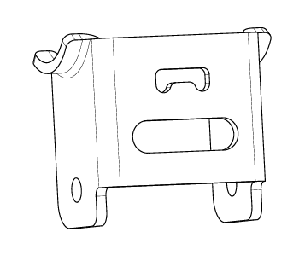
 |  |  |  |  |  | 材料成本合计： |  |  |  |  |  |  |  |  |  |  |  | 2.38 | 加工成本合计： |  |  |  |  | 0.12
66 | 2025-03-14 | SCS0004389 |  | 中改地脚上连接板 |  | SCS0004389 | 中改地脚上连接板 | 1 | SPFH590 |  |  | 4.0 | 4.90 | 2.35 | 0.384 | 0.258 | 0.127 | 1.59 | 落料 | 1.00 | 110T | 0.08 | 1.0 | 0.08 | 112% | 2.1340 | 宇诺
 |  |  |  |  |  |  |  |  |  |  |  |  |  |  |  |  |  |  | 冲孔 | 1.00 | 63T | 0.04 | 1.0 | 0.04
 |  |  |  |  |  |  |  |  |  |  |  |  |  |  |  |  |  |  | 压型 | 1 | 80T | 0.05 | 2.0 | 0.03
 |  |  |  |  |  |  |  |  |  |  |  |  |  |  |  |  |  | 0.00 | 成型 | 1 | 250T | 0.18 | 2.0 | 0.09
 |  |  |  |  |  |  |  |  |  |  |  |  |  |  |  |  |  |  | 冲孔 |  | 250T | 0.18 | 2.0 | 0.09

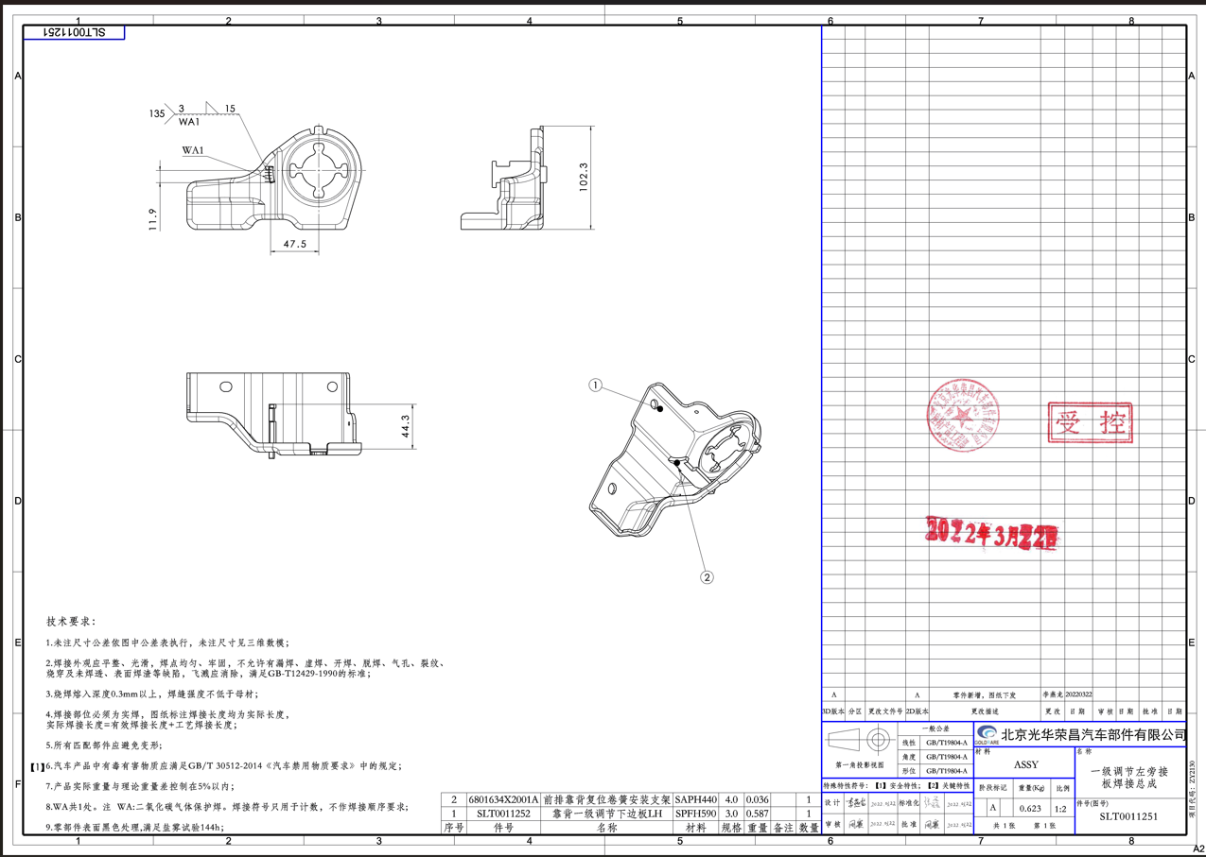
 |  |  |  |  |  | 材料成本合计： |  |  |  |  |  |  |  |  |  |  |  | 1.59 | 加工成本合计： |  |  |  |  | 0.32
66 | 2025-03-14 | SLT0011251 |  | 靠背一级调节下边板LH |  | SLT0011251 | 靠背一级调节下边板LH | 1 | SPFH590 |  |  | 3.0 | 4.90 | 2.35 | 0.937 | 0.587 | 0.350 | 3.77 | 落料 | 1 | 250T | 0.18 | 1.0 | 0.18 | 112% | 5.3579 | 宇诺
 |  |  |  |  |  | 6801634X2001A | 前排靠背复位卷簧安装支架 | 1 | SAPH440 |  |  | 4.0 | 4.50 | 2.35 | 0.040 | 0.036 | 0.004 | 0.17 | 压型 | 1 | 250T | 0.18 | 1.0 | 0.18
 |  |  |  |  |  |  |  |  |  |  |  |  |  |  |  |  |  |  | 成型 | 1 | 250T | 0.18 | 1.0 | 0.18
 |  |  |  |  |  |  |  |  |  |  |  |  |  |  |  |  |  | 0.00 | 冲孔 | 1 | 250T | 0.18 | 1.0 | 0.18
 |  |  |  |  |  |  |  |  |  |  |  |  |  |  |  |  |  |  | 冲孔 | 1 | 250T | 0.18 | 1.0 | 0.18
 |  |  |  |  |  |  |  |  |  |  |  |  |  |  |  |  |  |  | 整形 | 1 | 63T | 0.04 | 1.0 | 0.04
 |  |  |  |  |  |  |  |  |  |  |  |  |  |  |  |  |  |  | 焊接 |  | 1.5 | 0.05 | 1.0 | 0.08

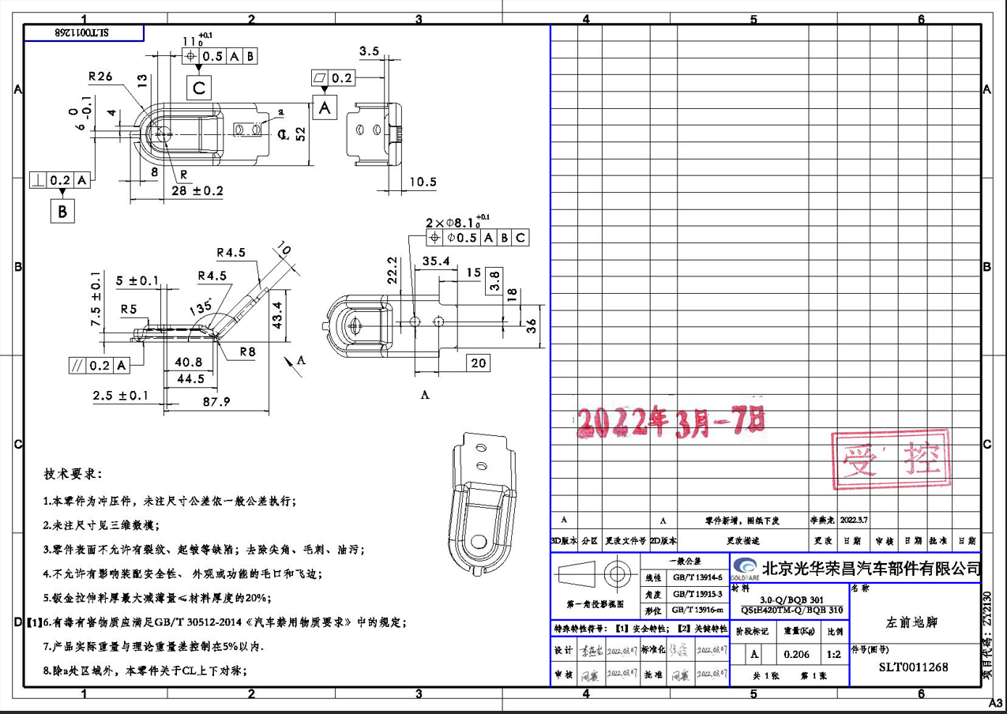
 |  |  |  |  |  | 材料成本合计： |  |  |  |  |  |  |  |  |  |  |  | 3.94 | 加工成本合计： |  |  |  |  | 1.02
66 | 2025-03-14 | SLT0011268 |  | 减震左前地脚 |  | SLT0011268 | 减震左前地脚 | 1 | QSET420TM |  |  | 3.0 | 4.87 | 2.35 | 0.323 | 0.206 | 0.117 | 1.30 | 落料 | 1 | 80T | 0.05 | 1.0 | 0.05 | 112% | 1.8341 | 宇诺
 |  |  |  |  |  |  |  |  |  |  |  |  |  |  |  |  |  |  | 液压机 | 1 | 液压机200T | 0.20 | 1.0 | 0.20
 |  |  |  |  |  |  |  |  |  |  |  |  |  |  |  |  |  |  | 成型 | 1 | 80T | 0.05 | 1.0 | 0.05
 |  |  |  |  |  |  |  |  |  |  |  |  |  |  |  |  |  | 0.00 | 冲孔 | 1 | 63T | 0.04 | 1.0 | 0.04

 |  |  |  |  |  | 材料成本合计： |  |  |  |  |  |  |  |  |  |  |  | 1.30 | 加工成本合计： |  |  |  |  | 0.34
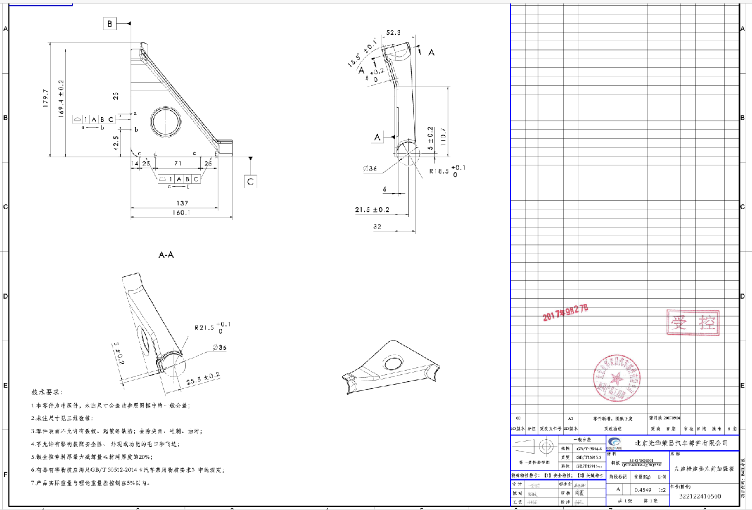
66 | 2025-03-14 | SCS0004371 |  | 中改左座椅左加强版 |  | SCS0004371 | 中改左座椅左加强版 | 1 | QSET420TM |  |  | 3.0 | 4.87 | 2.35 | 0.924 | 0.455 | 0.469 | 3.40 | 落料 | 1 | 250T | 0.18 | 1.0 | 0.18 | 112% | 4.6452 | 宇诺
 |  |  |  |  |  |  |  |  |  |  |  |  |  |  |  |  |  |  | 成型 | 1 | 250T | 0.18 | 1.0 | 0.18
 |  |  |  |  |  |  |  |  |  |  |  |  |  |  |  |  |  |  | 整形 | 1 | 250T | 0.18 | 1.0 | 0.18
 |  |  |  |  |  |  |  |  |  |  |  |  |  |  |  |  |  | 0.00 | 切边 | 1 | 250T | 0.18 | 1.0 | 0.18
 |  |  |  |  |  |  |  |  |  |  |  |  |  |  |  |  |  |  | 翻孔 | 1 | 40T | 0.03 | 1.0 | 0.03

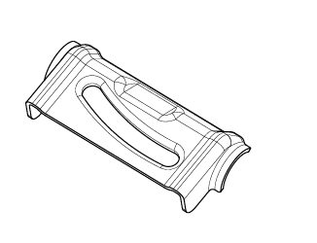
 |  |  |  |  |  | 材料成本合计： |  |  |  |  |  |  |  |  |  |  |  | 3.40 | 加工成本合计： |  |  |  |  | 0.75
66 | 2025-03-14 | SCS0004369 |  | 安全带出口钣金 |  | SCS0004369 | 安全带出口钣金 | 1 | QSET420TM |  |  | 3.0 | 4.87 | 2.35 | 0.381 | 0.293 | 0.088 | 1.65 | 落料 | 1 | 110T | 0.08 | 1.0 | 0.08 | 112% | 2.2433 | 宇诺
 |  |  |  |  |  |  |  |  |  |  |  |  |  |  |  |  |  |  | 成型 | 1 | 液压机200T | 0.20 | 1.0 | 0.20
 |  |  |  |  |  |  |  |  |  |  |  |  |  |  |  |  |  |  | 冲孔 | 1 | 63T | 0.04 | 1.0 | 0.04
 |  |  |  |  |  |  |  |  |  |  |  |  |  |  |  |  |  | 0.00 | 翻孔 |  | 63T | 0.04 | 1.0 | 0.04

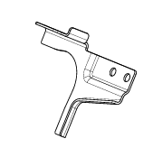
 |  |  |  |  |  | 材料成本合计： |  |  |  |  |  |  |  |  |  |  |  | 1.65 | 加工成本合计： |  |  |  |  | 0.36
66 | 2025-03-14 | SCS0004406 |  | 中改左右侧扣手支架 |  | SCS0004406 | 中改左右侧扣手支架 | 1 | Q235 |  |  | 2.0 | 4.00 | 2.35 | 0.318 | 0.106 | 0.212 | 0.77 | 落料 | 1 | 250T | 0.18 | 2.0 | 0.09 | 112% | 1.2709 | 宇诺 |  |  | SCS0004407 | 中改左右侧扣手支架
 |  |  |  |  |  |  |  |  |  |  |  |  |  |  |  |  |  |  | 成型 | 1 | 250T | 0.18 | 2.0 | 0.09
 |  |  |  |  |  |  |  |  |  |  |  |  |  |  |  |  |  |  | 成型 | 1 | 250T | 0.18 | 2.0 | 0.09
 |  |  |  |  |  |  |  |  |  |  |  |  |  |  |  |  |  | 0.00 | 切断 | 1 | 250T | 0.18 | 2.0 | 0.09

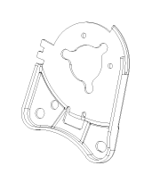
 |  |  |  |  |  | 材料成本合计： |  |  |  |  |  |  |  |  |  |  |  | 0.77 | 加工成本合计： |  |  |  |  | 0.36
66 | 2025-03-14 | SCS0007558 |  | C32B调角器下连接板左 |  | SCS0007558 | C32B调角器下连接板左 | 1 | SAPH440 |  |  | 3.0 | 4.50 | 2.35 | 0.377 | 0.260 | 0.117 | 1.42 | 落料 | 1(共用) | 110T | 0.08 | 1.0 | 0.08 | 112% | 1.8429 | 宇诺 |  |  | SCS0007557 | C32B调角器下连接板右
 |  |  |  |  |  |  |  |  |  |  |  |  |  |  |  |  |  |  | 成型 | 1 | 160T | 0.10 | 1.0 | 0.10
 |  |  |  |  |  |  |  |  |  |  |  |  |  |  |  |  |  |  | 冲孔 | 1 | 80T | 0.05 | 1.0 | 0.05
 |  |  |  |  |  |  |  |  |  |  |  |  |  |  |  |  |  | 0.00

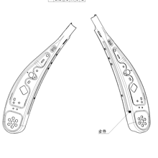
 |  |  |  |  |  | 材料成本合计： |  |  |  |  |  |  |  |  |  |  |  | 1.42 | 加工成本合计： |  |  |  |  | 0.23
66 | 2025-03-14 | SCS0005784 |  | 前排座椅靠背左侧连接板P203 |  | SCS0005784 | 前排座椅靠背左侧连接板P203 | 1 | SAPH440 |  |  | 3.0 | 4.50 | 2.35 | 0.377 | 0.260 | 0.117 | 1.42 | 落料 | 1(共用) | 110T | 0.08 | 1.0 | 0.08 | 112% | 1.8877 | 宇诺 |  |  | SCS0005786 | 前排座椅靠背右侧连接板P203
 |  |  |  |  |  |  |  |  |  |  |  |  |  |  |  |  |  |  | 成型 | 1 | 160T | 0.10 | 1.0 | 0.10
 |  |  |  |  |  |  |  |  |  |  |  |  |  |  |  |  |  |  | 冲孔 | 1 | 80T | 0.05 | 1.0 | 0.05
 |  |  |  |  |  |  |  |  |  |  |  |  |  |  |  |  |  | 0.00 | 压筋 | 1(共用) | 63T | 0.04 | 1.0 | 0.04

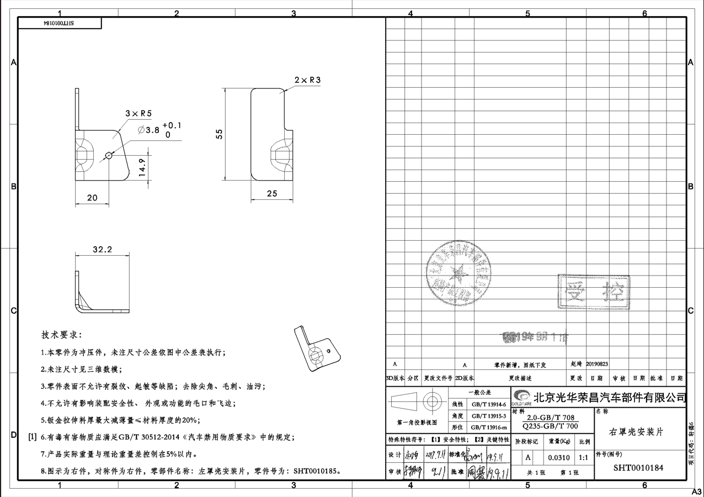
 |  |  |  |  |  | 材料成本合计： |  |  |  |  |  |  |  |  |  |  |  | 1.42 | 加工成本合计： |  |  |  |  | 0.27
66 | 2025-03-14 | SHT0010184 |  | 右罩壳安装片 |  | SHT0010184 | 右罩壳安装片 | 1 | Q235 |  |  | 2.0 | 4.00 | 2.35 | 0.060 | 0.031 | 0.029 | 0.17 | 落料冲孔 | 1(共用) | 63T | 0.04 | 1.0 | 0.04 | 112% | 0.2821 | 宇诺 |  |  | SHT0010185 | 左罩壳安装片
 |  |  |  |  |  |  |  |  |  |  |  |  |  |  |  |  |  |  | 成型 | 1 | 63T | 0.04 | 1.0 | 0.04

 |  |  |  |  |  |  |  |  |  |  |  |  |  |  |  |  |  | 0.00

 |  |  |  |  | 需要厂家新开模具

 |  |  |  |  |  | 材料成本合计： |  |  |  |  |  |  |  |  |  |  |  | 0.17 | 加工成本合计： |  |  |  |  | 0.08
66 | 2025-05-06 | SLT0002836 |  | 罩壳支架（左） |  | SLT0002836 | 罩壳支架（左） | 1 | SAPH440 | 46.0 | 32.0 | 2.0 | 4.50 | 2.35 | 0.023 | 0.008 | 0.015 | 0.07 | 落料 | 1 | 80T | 0.05 | 1.0 | 0.05 | 112% | 0.1943 | 再兴 |  |  | SLT0002837 | 罩壳支架（右）
 |  |  |  |  |  |  |  |  |  |  |  |  |  |  |  |  |  |  | 拉伸 | 1 | 63T | 0.04 | 1.0 | 0.04
 |  |  |  |  |  |  |  |  |  |  |  |  |  |  |  |  |  |  | 冲孔 | 1 | 40T | 0.03 | 2.0 | 0.02
 |  |  |  |  |  |  |  |  |  |  |  |  |  |  |  |  |  | 0.00

 |  |  |  |  |  | 材料成本合计： |  |  |  |  |  |  |  |  |  |  |  | 0.07 | 加工成本合计： |  |  |  |  | 0.11
66 | 2025-05-06 | SLT0011089 |  | 靠背拉线解锁手柄 |  | SLT0011089 | 靠背拉线解锁手柄 | 1 | SAPH440 | 66.0 | 25.0 | 2.5 | 4.50 | 2.35 | 0.032 | 0.015 | 0.017 | 0.10 | 落料 | 1 | 40T | 0.03 | 1.0 | 0.03 | 112% | 0.1847 | 再兴
 |  |  |  |  |  |  |  |  |  |  |  |  |  |  |  |  |  |  | 拉伸 | 1 | 40T | 0.03 | 1.0 | 0.03

 |  |  |  |  |  |  |  |  |  |  |  |  |  |  |  |  |  | 0.00

 |  |  |  |  |  | 材料成本合计： |  |  |  |  |  |  |  |  |  |  |  | 0.10 | 加工成本合计： |  |  |  |  | 0.06
66 | 2025-05-06 | SLT0011272 |  | 减震左后地脚 |  | SLT0011272 | 减震左后地脚 | 1 | SAPH440 | 119.0 | 65.0 | 3.0 | 4.50 | 2.35 | 0.182 | 0.098 | 0.084 | 0.62 | 落料 | 1 | 100T | 0.07 | 1.0 | 0.07 | 112% | 0.9094 | 再兴
 |  |  |  |  |  |  |  |  |  |  |  |  |  |  |  |  |  |  | 拉伸 | 1 | 125T | 0.08 | 1.0 | 0.08
 |  |  |  |  |  |  |  |  |  |  |  |  |  |  |  |  |  |  | 冲孔 | 1 | 63T | 0.04 | 1.0 | 0.04
 |  |  |  |  |  |  |  |  |  |  |  |  |  |  |  |  |  | 0.00

 |  |  |  |  |  | 材料成本合计： |  |  |  |  |  |  |  |  |  |  |  | 0.62 | 加工成本合计： |  |  |  |  | 0.19

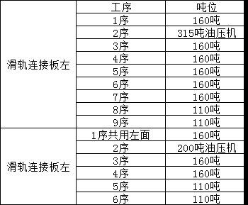

P203冲压件
 |  | 长 | 宽 | 厚 | 冲压力测算
 |  | 283.0 | 83.0 | 2.5 | 82
 |  | 295 | 145 | 2 | 79
序号 | 核价日期 | 物料代码 | 零件号 | 名称 | 图片 | 单件图号 | 零件名称 | 耗用量 | 材质 | 下料尺寸 |  |  | 未税单价 |  | 重量kg |  |  | 材料费 | 加工成本 |  |  |  |  |  | 系数 | 未税目标价 | 供应商 | 未税采购单价 | 是否完成模摊 | 对称件
 |  |  |  |  |  |  |  |  |  | 长mm | 宽mm | 厚mm | 材料 | 废铁 | 毛重 | 净重 | 废铁 |  | 工序 | 模具数量 | 吨位 | 工序费 | 出件数 | 合计 |  |  |  |  |  | 物料代码 | 零件号 | 名称
66 | 2025-04-19 | SCS0011566 |  | 滑轨连接板左件焊接总成 | 左舵 | SCS0006005 | 滑轨连接板左件 | 1 | QSTE420TM | 402.0 | 85.0 | 2.5 | 4.87 | 2.35 | 0.671 | 0.334 | 0.337 | 2.47 | 落料冲孔 | 1(共用) | 160T | 0.10 | 1.0 | 0.10 | 112% | 4.2369 |  |  |  |  |  | 左罩壳安装片
 |  |  |  |  |  | 6801257X0001A |  |  |  |  |  |  |  |  |  |  |  |  | 成型 | 1 | 液压机315T | 0.25 | 1.0 | 0.25
 |  |  |  |  |  |  |  |  |  |  |  |  |  |  |  |  |  |  | 3序 | 1 | 160T | 0.10 | 1.0 | 0.10
 |  |  |  |  |  | BFA0010055 | 焊接方螺母M10*1.0 | 2 | 细牙螺距是1mm，强度等级8级 |  |  |  | 0.11 |  |  |  |  | 0.23 | 4序 | 1 | 160T | 0.10 | 1.0 | 0.10
 |  |  |  |  |  |  |  |  |  |  |  |  |  |  |  |  |  |  | 5序 | 1 | 160T | 0.10 | 1.0 | 0.10
 |  |  |  |  |  |  |  |  |  |  |  |  |  |  |  |  |  |  | 6序 | 1 | 160T | 0.10 | 1.0 | 0.10
 |  |  |  |  |  |  |  |  |  |  |  |  |  |  |  |  |  |  | 7序 | 1 | 160T | 0.10 | 1.0 | 0.10
 |  |  |  |  |  |  |  |  |  |  |  |  |  |  |  |  |  |  | 8序 | 1 | 110T | 0.08 | 1.0 | 0.08
 |  |  |  |  |  |  |  |  |  |  |  |  |  |  |  |  |  |  | 9序 | 1 | 110T | 0.08 | 1.0 | 0.08
 |  |  |  |  |  |  |  |  |  |  |  |  |  |  |  |  |  |  | 焊接 | 2 |  | 0.10 | 1.0 | 0.10
 |  |  |  |  |  | 材料成本合计： |  |  |  |  |  |  |  |  |  |  |  | 2.70 | 加工成本合计： |  |  |  |  | 1.10
66 | 2025-04-19 | SCS0011567 |  | 滑轨连接板右件焊接总成 | 左舵 | SCS0006006 | 滑轨连接板右件 | 1 | QSTE420TM | 410.0 | 121.0 | 2.5 | 4.87 | 2.35 | 0.974 | 0.4108 | 0.563 | 3.42 | 落料冲孔 | 1(共用) | 160T | 0.10 | 1.0 | 0.10 | 112% | 4.7353 |  |  |  |  |  | 左罩壳安装片
 |  |  |  |  |  |  |  |  |  |  |  |  |  |  |  |  |  |  | 成型 | 1 | 液压机200T | 0.20 | 1.0 | 0.20
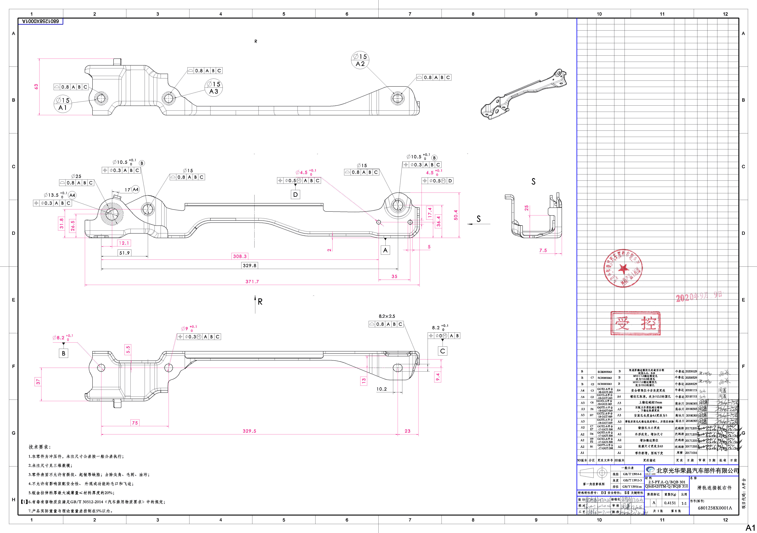
 |  |  |  |  |  |  |  |  |  |  |  |  |  |  |  |  |  |  | 3序 | 1 | 160T | 0.10 | 1.0 | 0.10
 |  |  |  |  |  | BFA0010055 | 焊接方螺母M10*1.0 | 2 | 细牙螺距是1mm，强度等级8级 |  |  |  | 0.11 |  |  |  |  | 0.23 | 4序 | 1 | 160T | 0.10 | 1.0 | 0.10
 |  |  |  |  |  |  |  |  |  |  |  |  |  |  |  |  |  |  | 焊接 | 2 |  | 0.10 | 1.0 | 0.10

 |  |  |  |  |  | 材料成本合计： |  |  |  |  |  |  |  |  |  |  |  | 3.65 | 加工成本合计： |  |  |  |  | 0.60
66 | 2025-04-19 | SCS0009025 |  | 滑轨连接板左件焊接总成 | 右舵 | SCS0009026 | 滑轨连接板左件 | 1 | QSTE420TM | 402.0 | 85.0 | 2.5 | 4.87 | 2.35 | 0.671 | 0.334 | 0.337 | 2.47 | 落料冲孔 | 1(共用) | 160T | 0.10 | 1.0 | 0.10 | 112% | 3.8449 |  |  |  |  |  | 左罩壳安装片
 |  |  |  |  |  |  |  |  |  |  |  |  |  |  |  |  |  |  | 成型 | 1 | 液压机315T | 0.25 | 1.0 | 0.25
 |  |  |  |  |  |  |  |  |  |  |  |  |  |  |  |  |  |  | 3序 | 1 | 160T | 0.10 | 1.0 | 0.10
 |  |  |  |  |  | BFA0010055 | 焊接方螺母M10*1.0 | 2 | 细牙螺距是1mm，强度等级8级 |  |  |  | 0.11 |  |  |  |  | 0.23 | 4序 | 1 | 160T | 0.10 | 1.0 | 0.10
 |  |  |  |  |  |  |  |  |  |  |  |  |  |  |  |  |  |  | 5序 | 1 | 160T | 0.10 | 1.0 | 0.10
 |  |  |  |  |  |  |  |  |  |  |  |  |  |  |  |  |  |  | 焊接 | 2 |  | 0.10 | 1.0 | 0.10

 |  |  |  |  |  | 材料成本合计： |  |  |  |  |  |  |  |  |  |  |  | 2.70 | 加工成本合计： |  |  |  |  | 0.75
66 | 2025-04-19 | SCS0009027 |  | 滑轨连接板右件焊接总成 | 右舵 | SCS0009028 | 滑轨连接板右件 | 1 | QSTE420TM | 410.0 | 121.0 | 2.5 | 4.87 | 2.35 | 0.974 | 0.4108 | 0.563 | 3.42 | 落料冲孔 | 1(共用) | 160T | 0.10 | 1.0 | 0.10 | 112% | 4.7913 |  |  |  |  |  | 左罩壳安装片
 |  |  |  |  |  |  |  |  |  |  |  |  |  |  |  |  |  |  | 成型 | 1 | 液压机315T | 0.25 | 1.0 | 0.25
 |  |  |  |  |  |  |  |  |  |  |  |  |  |  |  |  |  |  | 3序 | 1 | 160T | 0.10 | 1.0 | 0.10
 |  |  |  |  |  | BFA0010055 | 焊接方螺母M10*1.0 | 2 | 细牙螺距是1mm，强度等级8级 |  |  |  | 0.11 |  |  |  |  | 0.23 | 4序 | 1 | 160T | 0.10 | 1.0 | 0.10
 |  |  |  |  |  |  |  |  |  |  |  |  |  |  |  |  |  |  | 焊接 | 2 |  | 0.10 | 1.0 | 0.10

 |  |  |  |  |  | 材料成本合计： |  |  |  |  |  |  |  |  |  |  |  | 3.65 | 加工成本合计： |  |  |  |  | 0.65

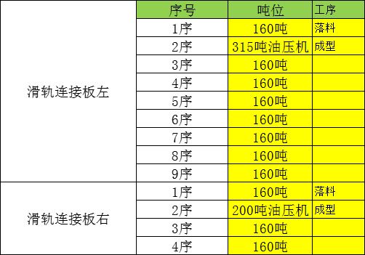

力乐滑轨
 |  | 长 | 宽 | 厚 | 冲压力测算
 |  | 283.0 | 83.0 | 2.5 | 82
 |  | 295 | 145 | 2 | 79
序号 | 核价日期 | 物料代码 | 零件号 | 名称 | 图片 | 单件图号 | 零件名称 | 耗用量 | 材质 | 下料尺寸 |  |  | 未税单价 |  | 重量kg |  |  | 材料费 | 加工成本 |  |  |  |  |  | 系数 | 未税目标价 | 供应商 | 未税采购单价 | 是否完成模摊 | 对称件
 |  |  |  |  |  |  |  |  |  | 长mm | 宽mm | 厚mm | 材料 | 废铁 | 毛重 | 净重 | 废铁 |  | 工序 | 模具数量 | 吨位 | 工序费 | 出件数 | 合计 |  |  |  |  |  | 物料代码 | 零件号 | 名称
66 | 2025-04-27 | SLT0010296 |  | 驾驶员左侧滑轨总成 |  |  | 滑轨本体 | 1 | 核算均含材料及加工费 |  |  |  | 19.00 |  |  | 1.153 |  | 21.91 | 铆接 | 2 | 80T | 0.05 | 1.0 | 0.05 | 112% | 24.6586 |  |  |  |  |  | 左罩壳安装片
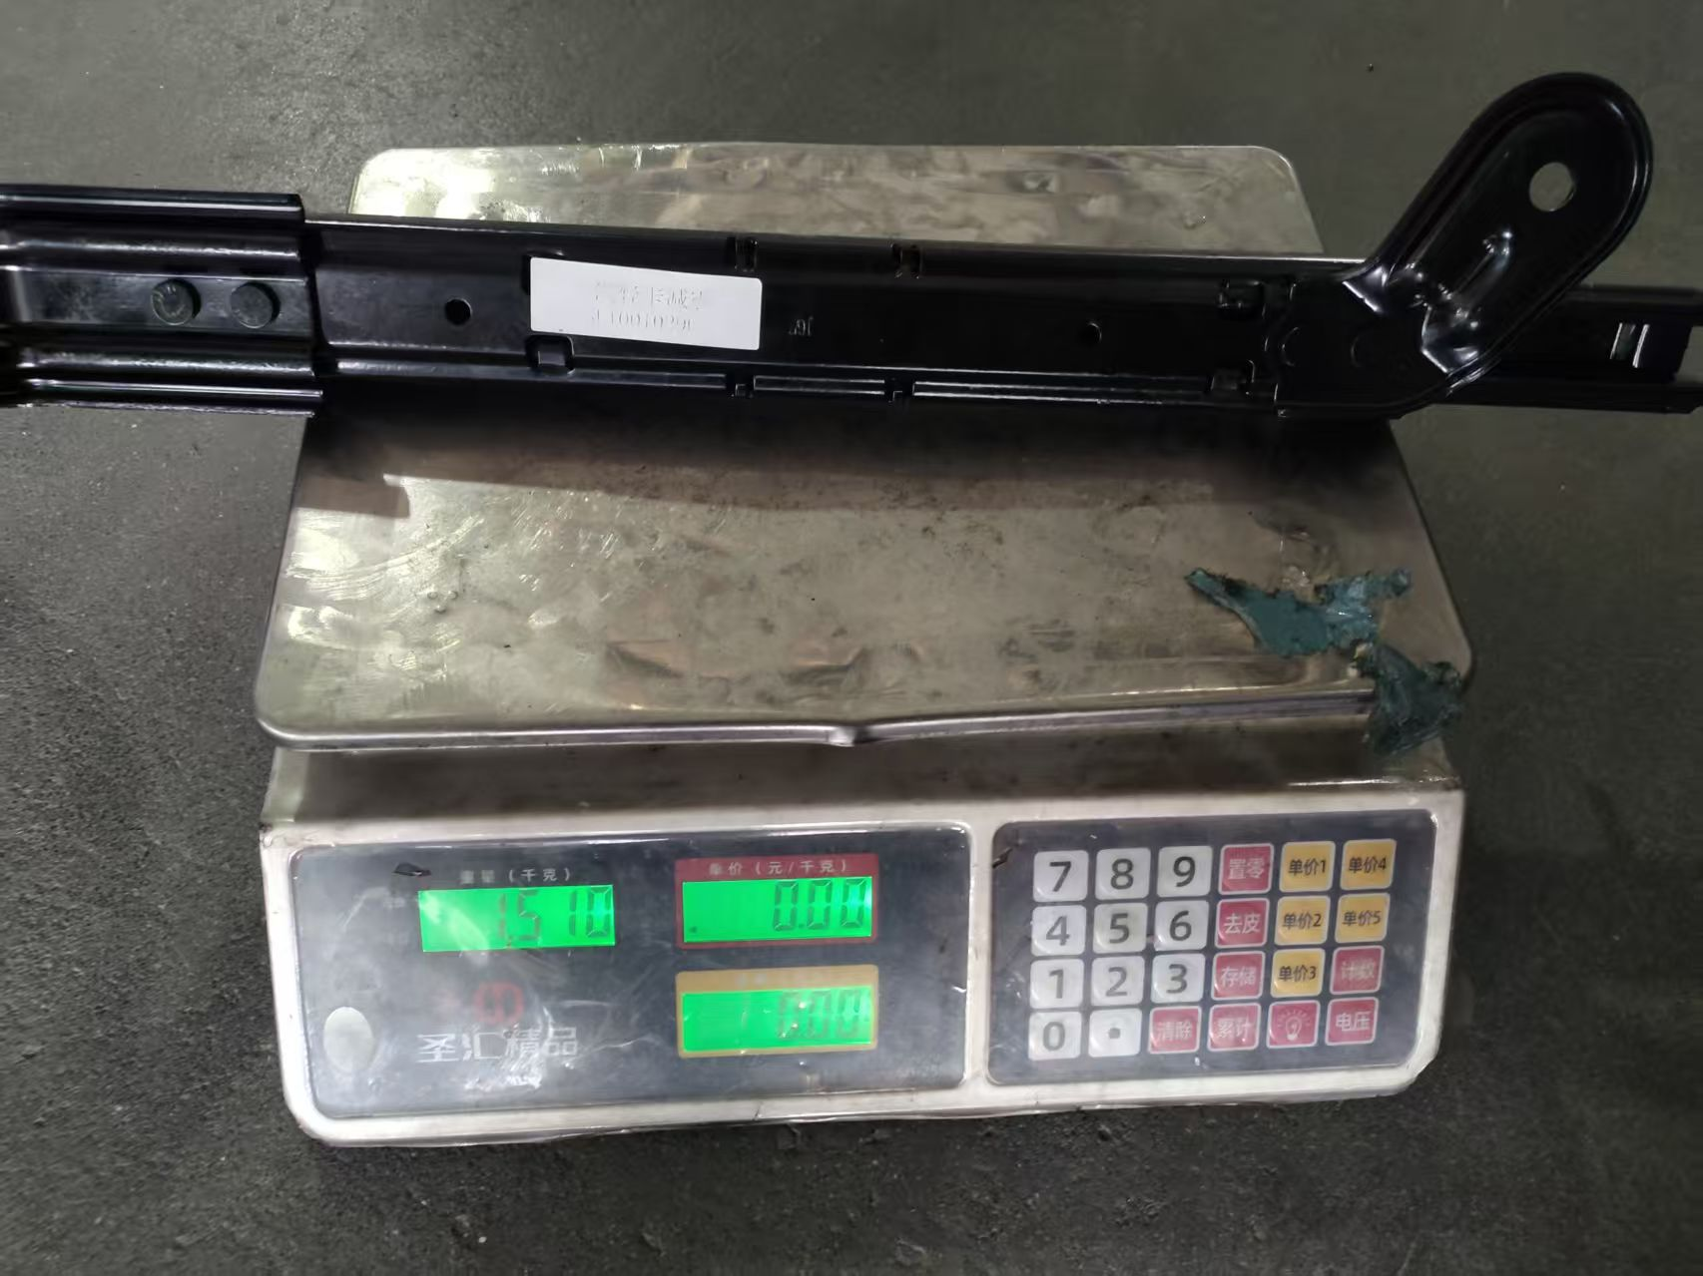
 |  |  |  | 一汽轻卡减震 |  |  | 前地脚 | 1 | 核算均含材料及加工费 |  |  |  | 9.00 |  |  | 0.120 |  | 1.08
 |  |  |  |  |  |  | 后地脚 | 1 | 核算均含材料及加工费 |  |  |  | 9.00 |  |  | 0.120 |  | 1.08
 |  |  |  |  |  |  | 铆钉 | 4 | 外协 |  |  |  | 0.13 |  |  | 0.010 |  | 0.52

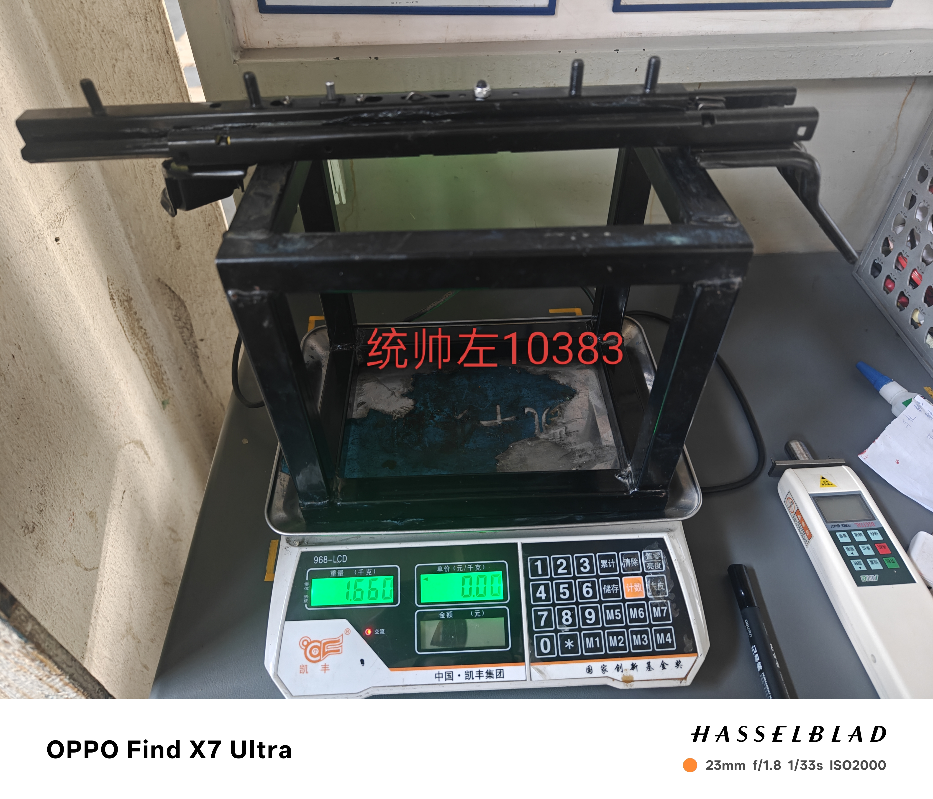
 |  |  |  |  |  | 材料成本合计： |  |  |  |  |  |  |  |  |  |  |  | 24.59 | 加工成本合计： |  |  |  |  | 0.05
66 | 2025-04-27 | SLT0010383 |  | 驾驶员左侧滑轨总成 |  |  | 滑轨本体 | 1 | 核算均含材料及加工费 |  |  |  | 19.00 |  |  | 1.124 |  | 21.36 | 铆接 | 2 | 80T | 0.05 | 1.0 | 0.05 | 112% | 24.1076 |  |  |  |  |  | 左罩壳安装片
 |  |  |  | 济南轻卡统帅 |  |  | 前地脚 | 1 | 核算均含材料及加工费 |  |  |  | 9.00 |  |  | 0.120 |  | 1.08
 |  |  |  |  |  |  | 后地脚 | 1 | 核算均含材料及加工费 |  |  |  | 9.00 |  |  | 0.120 |  | 1.08
 |  |  |  |  |  |  | 铆钉 | 4 | 外协 |  |  |  | 0.13 |  |  | 0.010 |  | 0.52

 |  |  |  |  |  | 材料成本合计： |  |  |  |  |  |  |  |  |  |  |  | 24.04 | 加工成本合计： |  |  |  |  | 0.05

6-钢板采购价格趋势图-2024
2025年钢板采购价格（未税，元/kg)
项 目 | 1月 |  |  |  | 2月 |  |  |  | 年平均单价 | 表黄色为当月未发生物料采购，为趋势图走向明确沿用上个月价格
SPFH590 3.0卷板2024年平均价 | 4.94 | 4.94 | 4.94 | 4.94 | 4.94 | 4.94 | 4.94 | 4.94 | 4.94
SPFH590 3.0卷板2025年 | 4.68 | 4.68 | 4.68 | 4.68 | 4.86 |  |  |  | 4.72
SAPH440 3.0卷板2024年平均价 | 4.53 | 4.53 | 4.53 | 4.53 | 4.53 | 4.53 | 4.53 | 4.53 | 4.53
SAPH440 3.0卷板2025年 | 4.51 | 4.51 | 4.51 | 4.51 | 4.42 |  |  |  | 4.49
ST12 1.0卷板2024年平均价 | 4.65 | 4.65 | 4.65 | 4.65 | 4.65 | 4.65 | 4.65 | 4.65 | 4.65
ST12 1.0卷板2025年 | 4.65 | 4.65 | 4.65 | 4.65 | 4.65 |  |  |  | 4.65
SPCC 3.0卷板 2024年均价 | 4.57 | 4.57 | 4.57 | 4.57 | 4.57 | 4.57 | 4.57 | 4.57 | 4.57
SPCC 3.0卷板 2025年 | 4.57 | 4.57 | 4.57 | 4.57 | 4.57 |  |  |  | 4.57

2025年钢材价格
 | SPFH590 3.0卷板2024年平均价 | SPFH590 3.0卷板2025年 | SAPH440 3.0卷板2024年平均价 | SAPH440 3.0卷板2025年 | ST12 1.0卷板2024年平均价 | ST12 1.0卷板2025年 | SPCC 3.0卷板 2024年均价 | SPCC 3.0卷板 2025年
1月 | 4.94 | 4.68 | 4.53 | 4.51 | 4.65 | 4.65 | 4.57 | 4.57
 | 4.94 | 4.68 | 4.53 | 4.51 | 4.65 | 4.65 | 4.57 | 4.57
 | 4.94 | 4.68 | 4.53 | 4.51 | 4.65 | 4.65 | 4.57 | 4.57
 | 4.94 | 4.68 | 4.53 | 4.51 | 4.65 | 4.65 | 4.57 | 4.57
2月 | 4.94 | 4.86 | 4.53 | 4.42 | 4.65 | 4.65 | 4.57 | 4.57
 | 4.94 |  | 4.53 |  | 4.65 |  | 4.57
 | 4.94 |  | 4.53 |  | 4.65 |  | 4.57
 | 4.94 |  | 4.53 |  | 4.65 |  | 4.57
年平均单价 | 4.94 | 4.72 | 4.53 | 4.49 | 4.65 | 4.65 | 4.57 | 4.57

